Sheet1
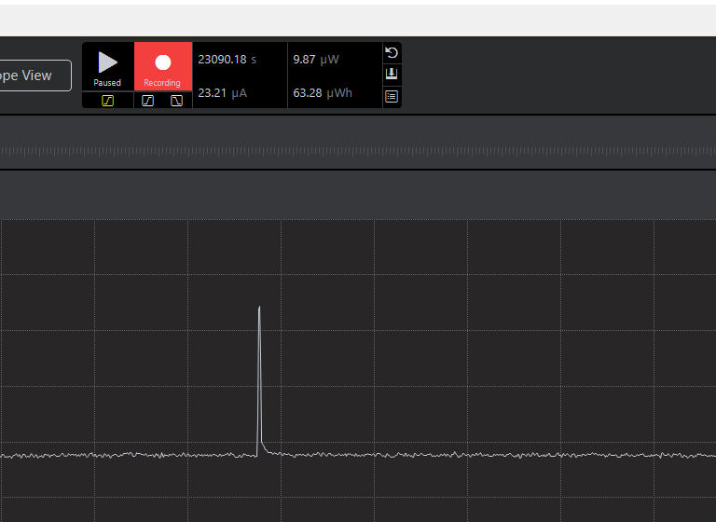
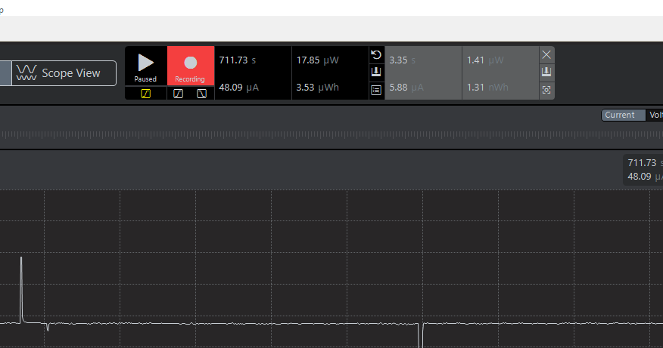

250uA
127uA
thời gian cập nhật 5p 1 lần: dòng tiêu thụ 48uA
thời gian cập nhật 10p : dòng tiêu thụ 33uA
thời gian cập nhật 10p : dòng tiêu thụ 33uA
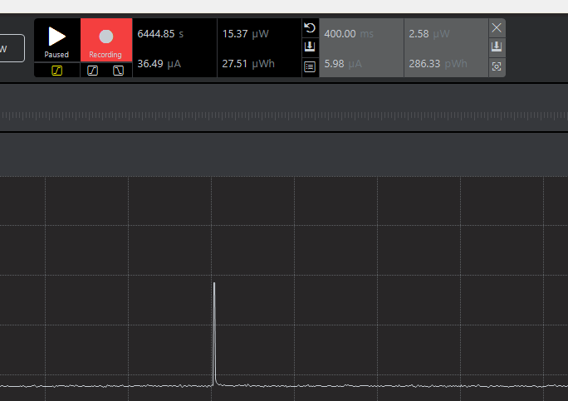

 | thời gian cập nhật | thời gian thức | dòng tiêu thụ
 | 1p | 2s | 250
 | 2p | 2s | 127
 | 5p | 2s | 48
 | 10p | 2 | 33
 | 10p | 1s | 23uA

